상품제안서
키보드 칼라지 메모패드(주문제작형) | 상품코드: F23647

 |  |  |  |  |  |  | 02-412-0044 | www.easy1.co.kr
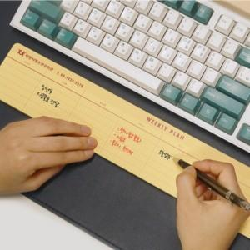

【상세/제작정보】

【인쇄/포장옵션】 | 실크 / OPP(비닐)

【공급단가】 | 수량 | 300~ | 500~ | 1,000~ | 3,000~ | 5,000~
*VAT별도 | 50매 | 2,370원 | 2,330원 | 2,280원 | 2,220원 | 2,180원
 | 100매 | 3,500원 | 3,440원 | 3,360원 | 3,270원 | 3,220원

【상품 URL】 | https://dev.easy1.co.kr:443/src/goods_detail.php?gdno=23647

